Table 1
Inventario
Mobel Inveriones
DIRECCIÓN: Lagunillas Av Las Palmas, sector Pueblo Viejo pasos debajo de la
plaza del cementerio
Lagunillas / Merida / 5138
TELÉFONO: +584120785753 / INSTAGRAM: @MOBELINVERSIONES
CONECTORES RAPIDOS

FOTO | DESCRIPCION | STOCK | PRECIO COSTO | PRECIO VENTA | INVENTARIO PRECIO DE VENTA
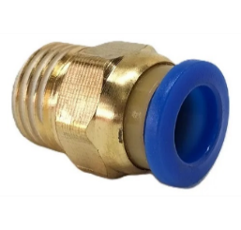 | CONECTOR RECTO 1/8NPT MANGUERA 6MM | 0 | $0.12 | $1.20 | $0.00
 | CONECTOR RECTO 1/8NPT MANGUERA 8MM | 0 | $0.12 | $1.40 | $0.00
 | CONECTOR RECTO 1/8NPT MANGUERA 10MM | 0 | $0.24 | $1.80 | $0.00
 | CONECTOR RECTO 1/4NPT MANGUERA 6MM | 5 | $0.14 | $1.44 | $7.20
 | CONECTOR RECTO 1/4NPT MANGUERA 8MM | 15 | $0.14 | $1.84 | $27.60
 | CONECTOR RECTO 1/4NPT MANGUERA 10MM | 0 | $0.22 | $1.91 | $0.00
 | CONECTOR RECTO 1/4NPT MANGUERA 12MM | 30 | $0.26 | $3.16 | $94.80
 | CONECTOR RECTO 3/8NPT MANGUERA 6MM | 0 | $0.26 | $1.44 | $0.00
 | CONECTOR RECTO 3/8NPT MANGUERA 8MM | 5 | $0.22 | $2.06 | $10.30
 | CONECTOR RECTO 3/8NPT MANGUERA 10MM | 0 | $0.19 | $2.35 | $0.00
 | CONECTOR RECTO 3/8NPT MANGUERA 12MM | 0 | $0.26 | $3.46 | $0.00
 | CONECTOR RECTO 1/2NPT MANGUERA 6MM | 0 | $0.35 | $2.85 | $0.00
 | CONECTOR RECTO 1/2NPT MANGUERA 8MM | 0 | $0.35 | $3.16 | $0.00
 | CONECTOR RECTO 1/2NPT MANGUERA 10MM | 0 | $0.35 | $3.16 | $0.00
 | CONECTOR RECTO 1/2NPT MANGUERA 12MM | 0 | $0.35 | $3.75 | $0.00
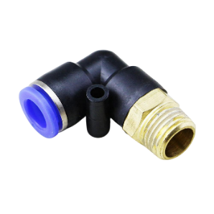 | CONECT. EN CODO 1/4NPT MANGUERA 6MM | 0 | $0.23 | $2.25 | $0.00
 | CONECT. EN CODO 1/4NPT MANGUERA 8MM | 10 | $0.22 | $2.45 | $24.50
 | CONECT. EN CODO 1/4NPT MANGUERA 10MM | 0 | $0.26 | $2.59 | $0.00
 | CONECT. EN CODO 1/4NPT MANGUERA 12MM | 20 | $0.35 | $3.31 | $66.20
 | CONECT. EN CODO 3/8NPT MANGUERA 6MM | 0 | $0.26 | $2.59 | $0.00
 | CONECT. EN CODO 3/8NPT MANGUERA 8MM | 5 | $0.25 | $2.59 | $12.95
 | CONECT. EN CODO 3/8NPT MANGUERA 10MM | 0 | $0.35 | $2.87 | $0.00
 | CONECT. EN CODO 3/8NPT MANGUERA 12MM | 5 | $0.35 | $3.59 | $17.95
 | CONECT. EN CODO 1/2NPT MANGUERA 6MM | 10 | $0.35 | $3.25 | $32.50
 | CONECT. EN CODO 1/2NPT MANGUERA 8MM | 10 | $0.39 | $3.42 | $34.20
 | CONECT. EN CODO 1/2NPT MANGUERA 10MM | 5 | $0.35 | $3.58 | $17.90
 | CONECT. EN CODO 1/2NPT MANGUERA 12MM | 15 | $0.39 | $3.75 | $56.25
 | UNION RAPIDA PARA MANGUERA 4MM | 0 | $0.15 | $0.78 | $0.00
 | UNION RAPIDA PARA MANGUERA 6MM | 20 | $0.14 | $0.98 | $19.60
 | UNION RAPIDA PARA MANGUERA 8MM | 0 | $0.14 | $1.16 | $0.00
 | UNION RAPIDA PARA MANGUERA 10MM | 10 | $0.14 | $1.26 | $12.60
 | UNION RAPIDA PARA MANGUERA 12MM | 120 | $0.16 | $1.44 | $172.80
 | UNION RAPIDA PARA MANGUERA 16MM | 0 | $0.25 | $2.20 | $0.00
 | UNION RAPIDA EN T PARA MANGUERA 6MM | 0 | $0.12 | $1.29 | $0.00
 | UNION RAPIDA EN T PARA MANGUERA 8MM | 0 | $0.12 | $1.40 | $0.00
 | UNION RAPIDA EN T PARA MANGUERA 10MM | 0 | $0.22 | $1.88 | $0.00
 | UNION RAPIDA EN T PARA MANGUERA 12MM | 0 | $0.25 | $2.06 | $0.00
 | TE CON ROSCA 1/4NPT MANGUERA 6MM | 5 | $0.26 | $2.22 | $11.10
 | TE CON ROSCA 1/4NPT MANGUERA 8MM | 15 | $0.32 | $2.45 | $36.75
 | TE CON ROSCA 1/4NPT MANGUERA 10MM | 0 | $0.39 | $2.94 | $0.00
 | TE CON ROSCA 1/4NPT MANGUERA 12MM | 20 | $0.45 | $3.31 | $66.20
 | TE CON ROSCA 3/8NPT MANGUERA 6MM | 0 | $0.35 | $2.79 | $0.00
 | TE CON ROSCA 3/8NPT MANGUERA 8MM | 15 | $0.39 | $3.10 | $46.50
 | TE CON ROSCA 3/8NPT MANGUERA 10MM | 0 | $0.35 | $3.74 | $0.00
 | TE CON ROSCA 3/8NPT MANGUERA 12MM | 10 | $0.45 | $4.18 | $41.80
 | TE CON ROSCA 1/2NPT MANGUERA 6MM | 0 | $0.39 | $2.80 | $0.00
 | TE CON ROSCA 1/2NPT MANGUERA 8MM | 10 | $0.45 | $3.10 | $31.00
 | TE CON ROSCA 1/2NPT MANGUERA 10MM | 0 | $0.48 | $4.03 | $0.00
 | TE CON ROSCA 1/2NPT MANGUERA 12MM | 10 | $0.48 | $4.34 | $43.40
 | UNI. RAPIDA EN CODO PARA MANGUERA 6MM | 0 | $0.11 | $0.95 | $0.00
 | UNI. RAPIDA EN CODO PARA MANGUERA 8MM | 0 | $0.11 | $1.10 | $0.00
 | UNI. RAPIDA EN CODO PARA MANGUERA 10MM | 0 | $0.15 | $1.39 | $0.00
 | UNI. RAPIDA EN CODO PARA MANGUERA 12MM | 15 | $0.19 | $1.80 | $27.00
 | UNION RAPIDA EN YE PARA MANGUERA 6MM | 0 | $0.12 | $1.28 | $0.00
 | UNION RAPIDA EN YE PARA MANGUERA 8MM | 0 | $0.12 | $1.39 | $0.00
 | UNION RAPIDA EN YE PARA MANGUERA 10MM | 0 | $0.15 | $1.58 | $0.00
 | UNION RAPIDA EN YE PARA MANGUERA 12MM | 25 | $0.19 | $1.75 | $43.75
 | UNI. RAPIDA EN CRUZ PARA MANGUERA 6MM | 20 | $0.15 | $1.35 | $27.00
 | UNI. RAPIDA EN CRUZ PARA MANGUERA 8MM | 0 | $0.15 | $1.48 | $0.00
 | UNI. RAPIDA EN CRUZ PARA MANGUERA 10MM | 35 | $0.25 | $1.65 | $57.75
 | UNI. RAPIDA EN CRUZ PARA MANGUERA 12MM | 40 | $0.25 | $1.81 | $72.40
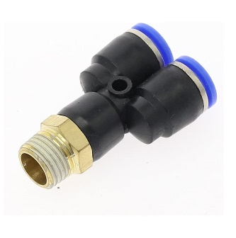 | YE CON ROSCA 1/4NPT MANGUERA 6MM | 30 | $0.26 | $1.60 | $48.00
 | YE CON ROSCA 1/4NPT MANGUERA 8MM | 10 | $0.35 | $1.70 | $17.00
 | YE CON ROSCA 1/4NPT MANGUERA 10MM | 20 | $0.39 | $2.60 | $52.00
 | YE CON ROSCA 1/4NPT MANGUERA 12MM | 20 | $0.45 | $3.10 | $62.00
 | YE CON ROSCA 3/8NPT MANGUERA 6MM | 20 | $0.35 | $1.80 | $36.00
 | YE CON ROSCA 3/8NPT MANGUERA 8MM | 10 | $0.39 | $2.00 | $20.00
 | YE CON ROSCA 3/8NPT MANGUERA 10MM | 35 | $0.35 | $2.40 | $84.00
 | YE CON ROSCA 3/8NPT MANGUERA 12MM | 15 | $0.45 | $3.00 | $45.00
 | YE CON ROSCA 1/2NPT MANGUERA 6MM | 30 | $0.39 | $2.80 | $84.00
 | YE CON ROSCA 1/2NPT MANGUERA 8MM | 10 | $0.45 | $3.10 | $31.00
 | YE CON ROSCA 1/2NPT MANGUERA 10MM | 25 | $0.48 | $3.30 | $82.50
 | YE CON ROSCA 1/2NPT MANGUERA 12MM | 25 | $0.48 | $3.50 | $87.50
 | UNION RAPIDA REDUCIDA PARA MANGUERA 6MM x 8MM | 0 | $0.12 | $1.10 | $0.00
 | UNION RAPIDA REDUCIDA PARA MANGUERA 6MM x 10MM | 0 | $0.12 | $1.50 | $0.00
 | UNION RAPIDA REDUCIDA PARA MANGUERA 8MM x 10MM | 0 | $0.12 | $1.60 | $0.00
 | UNION RAPIDA REDUCIDA PARA MANGUERA 8MM x 12MM | 0 | $0.14 | $1.80 | $0.00
 | UNION RAPIDA REDUCIDA PARA MANGUERA 10MM x 12MM | 0 | $0.26 | $2.00 | $0.00
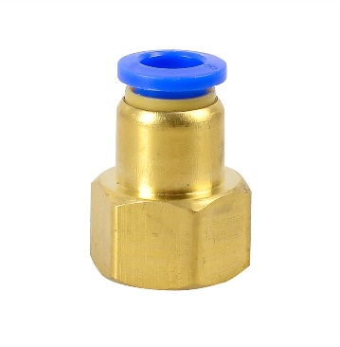 | CONECTOR HEMBRA 1/8NPT MANGUERA 6MM | 0 | $0.35 | $1.20 | $0.00
 | CONECTOR HEMBRA 1/8NPT MANGUERA 8MM | 0 | $0.39 | $1.40 | $0.00
 | CONECTOR HEMBRA 1/8NPT MANGUERA 10MM | 0 | $0.52 | $1.80 | $0.00
 | CONECTOR HEMBRA 1/4NPT MANGUERA 6MM | 0 | $0.39 | $1.44 | $0.00
 | CONECTOR HEMBRA 1/4NPT MANGUERA 8MM | 0 | $0.39 | $1.84 | $0.00
 | CONECTOR HEMBRA 1/4NPT MANGUERA 10MM | 0 | $0.52 | $1.91 | $0.00
 | CONECTOR HEMBRA 1/4NPT MANGUERA 12MM | 0 | $0.65 | $3.16 | $0.00
 | CONECTOR HEMBRA 3/8NPT MANGUERA 6MM | 0 | $0.52 | $1.44 | $0.00
 | CONECTOR HEMBRA 3/8NPT MANGUERA 8MM | 0 | $0.52 | $2.06 | $0.00
 | CONECTOR HEMBRA 3/8NPT MANGUERA 10MM | 0 | $0.52 | $2.35 | $0.00
 | CONECTOR HEMBRA 3/8NPT MANGUERA 12MM | 0 | $0.65 | $3.46 | $0.00
 | CONECTOR HEMBRA 1/2NPT MANGUERA 6MM | 0 | $0.65 | $2.85 | $0.00
 | CONECTOR HEMBRA 1/2NPT MANGUERA 8MM | 0 | $0.68 | $3.16 | $0.00
 | CONECTOR HEMBRA 1/2NPT MANGUERA 10MM | 0 | $0.68 | $3.16 | $0.00
 | CONECTOR HEMBRA 1/2NPT MANGUERA 12MM | 0 | $0.70 | $3.75 | $0.00

ARANDELAS DE COBRE

FOTO | DESCRIPCION | STOCK | PRECIO COSTO | PRECIO VENTA | INVENTARIO PRECIO DE VENTA
 | ARANDELAS DE COBRE 6MM | 110 | $0.037 | $0.50 | $55.00
 | ARANDELAS DE COBRE 8MM | 15 | $0.035 | $0.60 | $9.00
 | ARANDELAS DE COBRE 10MM | 30 | $0.037 | $0.90 | $27.00
 | ARANDELAS DE COBRE 12MM | 280 | $0.050 | $0.90 | $252.00
 | ARANDELAS DE COBRE 14MM | 15 | $0.049 | $0.95 | $14.25
 | ARANDELAS DE COBRE 16MM | 74 | $0.051 | $1.00 | $74.00
 | ARANDELAS DE COBRE 18MM | 197 | $0.050 | $1.30 | $256.10
 | ARANDELAS DE COBRE 20MM | 261 | $0.050 | $1.70 | $443.70
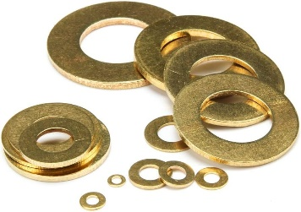
 | ARANDELAS DE COBRE 22MM | 295 | $0.110 | $1.90 | $560.50
 | ARANDELAS DE COBRE 24MM | 288 | $0.180 | $2.30 | $662.40
 | ARANDELAS DE COBRE 26MM | 288 | $0.210 | $2.30 | $662.40
 | ARANDELAS DE COBRE 3/16 | 285 | $0.025 | $0.60 | $171.00
 | ARANDELAS DE COBRE 1/4 | 186 | $0.029 | $0.70 | $130.20
 | ARANDELAS DE COBRE 5/16 | 88 | $0.035 | $0.80 | $70.40
 | ARANDELAS DE COBRE 3/8 | 141 | $0.044 | $0.90 | $126.90
 | ARANDELAS DE COBRE 7/16 | 235 | $0.100 | $0.90 | $211.50
 | ARANDELAS DE COBRE 1/2 | 137 | $0.050 | $1.00 | $137.00
 | ARANDELAS DE COBRE 9/16 | 161 | $0.080 | $1.10 | $177.10
 | ARANDELAS DE COBRE 5/8 | 184 | $0.090 | $1.20 | $220.80
 | ARANDELAS DE COBRE 3/4 | 271 | $0.170 | $1.43 | $387.53
 | ARANDELAS DE COBRE 7/8 | 291 | $0.170 | $1.90 | $552.90
 | ARANDELAS DE COBRE 1" | 293 | $0.190 | $2.30 | $673.90

ABRAZADERAS TIPO AMERICANAS

FOTO | DESCRIPCION | STOCK | PRECIO COSTO | PRECIO VENTA | INVENTARIO EN PRECIO DE VENTA
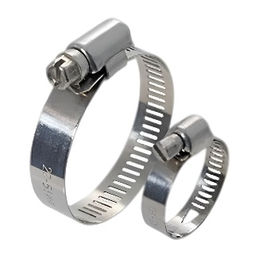 | ABRAZADERAS BANDA 8MM ACERO INOXIDABLE 10-16MM (AB-4) | 1534 | $0.044 | $0.20 | $306.80
 | ABRAZADERAS BANDA 8MM ACERO INOXIDABLE 13-19MM (AB-6) | 15 | $0.044 | $0.25 | $3.75
 | ABRAZADERAS BANDA 8MM ACERO INOXIDABLE 16-25MM (AB-8) | 414 | $0.046 | $0.50 | $207.00
 | ABRAZADERAS BANDA 12MM ACERO INOXIDABLE 14-27MM (AB-10) | 499 | $0.077 | $0.60 | $299.40
 | ABRAZADERAS BANDA12MM ACERO INOXIDABLE 18-32MM (AB-12) | 744 | $0.079 | $0.70 | $520.80
 | ABRAZADERAS BANDA12MM ACERO INOXIDABLE 21-38MM (AB-16) | 782 | $0.082 | $0.70 | $547.40
 | ABRAZADERAS BANDA 12MM ACERO INOXIDABLE 21-44MM (AB-20) | 623 | $0.084 | $0.75 | $467.25
 | ABRAZADERAS BANDA 12MM ACERO INOXIDABLE 33-57MM (AB-24) | 644 | $0.090 | $0.80 | $515.20
 | ABRAZADERAS BANDA 12MM ACERO INOXIDABLE 40-63MM (AB-32) | 359 | $0.093 | $0.98 | $351.82
 | ABRAZADERAS BANDA 12MM ACERO INOXIDABLE 59-82MM (AB-48) | 300 | $0.102 | $1.30 | $390.00
MANGUERA DE AIR BRAKE (FRENO DE AIRE) NYLON

FOTO | DESCRIPCION | STOCK | PRECIO COSTO | PRECIO VENTA | INVENTARIO PRECIO DE VENTA
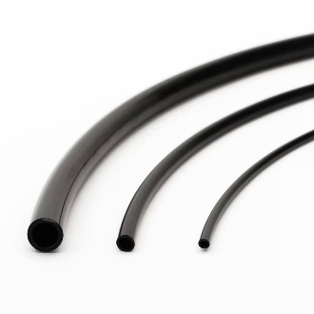 | MANGUERA PARA AIR BRAKE 4MM (300 PSI, +120°C) | 0 | $0.07 | $0.78 | $0.00
 | MANGUERA PARA AIR BRAKE 6MM (300 PSI, +120°C) | 0 | $0.08 | $1.06 | $0.00
 | MANGUERA PARA AIR BRAKE 8MM (300 PSI, +120°C) | 0 | $0.11 | $1.27 | $0.00
 | MANGUERA PARA AIR BRAKE 10MM (300 PSI, +120°C) | 0 | $0.15 | $2.10 | $0.00
 | MANGUERA PARA AIR BRAKE 12MM (300 PSI, +120°C) | 0 | $0.22 | $2.25 | $0.00
 | MANGUERA PARA AIR BRAKE 16MM (300 PSI, +120°C) | 0 | $0.45 | $6.30 | $0.00

